Sheet1
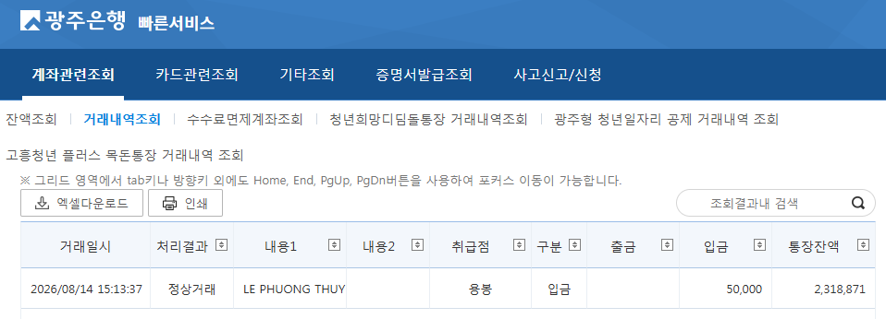
2026학년도 후기 대학원 외국인 특별전형 신편입학 전형료 수입

 |  |  |  |  | ※ 입금일: 2026. 8. 14.(금)
순번 | 한글성명 | 영문성명 | 과정 | 지원학과 | 전형료(원)
1 | 레프엉투이 | LE PHUONG THUY | 석사-신입 | 물류유통경영학과 | 50,000
합계 |  |  |  |  | 50,000

